Django
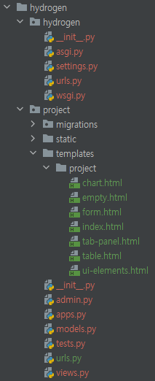
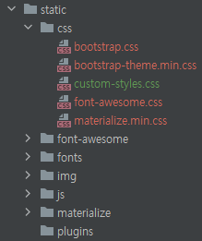
대분류 | 중분류 | 소분류 | 내용 | source code
hydrogen (장고 프로젝트) | settings.py | - | 저희가 생성한 app이 실행될 수 있도록 installed_apps에 저희의 app을 포함 | INSTALLED_APPS = [ ... 'project', ]
 |  |  | `static`에 보관된 외부 탬플릿을 내부 탬플릿과 연결 | STATIC_URL = '/static/' STATICFILES_DIRS = [ BASE_DIR / 'static', ]
 |  |  |  | TEMPLATES = [ { ... 'DIRS': [BASE_DIR, 'templates'], … }
 |  |  | 언어와 시간을 한국에 맞게 조정 | LANGUAGE_CODE = 'ko-kr' TIME_ZONE = 'Asia/Seoul' USE_I18N = True USE_L10N = True USE_TZ = False
 | urls.py | - | 장고 프로젝트인 hydrogen urls와 장고 앱인 project urls연결 | urlpatterns = [ path('',include('project.urls')), ... ]
project (장고 앱) | static (외부 탬플릿 코드) | custom-styles.css | 수소뉴스 서비스에서 각 항목의 위치를 조정하기 위해 padding과 width 변경 | #page-inners { width:145%; margin: 0 auto; padding: 0px 110px ; min-height: 1200px; }
 |  |  | 색상 변경 | .top-navbar .nav > li > a:hover, .top-navbar .nav > li > a:focus {text-decoration: none;color: #262699 !important;background: transparent;}
 | templates>project | .html | head title 변경 | <head> ... <title>hydrogencar</title>
 |  |  | 메뉴 모양 변경 1.HTML 연결 <href="#"> 링크 연결 없음 2.클릭 효과 <'active-menu'> 클릭 시 강조 효과 3.이모티콘 변경 <i class="fas fa-map-marked-alt"> 4.이름 변경 <a> </a> 내부 변경을 통한 명칭변경 | <ul class="nav" id="main-menu"> <li> <a href="#" class="waves-effect waves-dark"><i class="fas fa-map-marked-alt"></i> 수소충전소 추천입지</a> </li> <ul class="nav nav-second-level"> <li> <a href="index.html" class="active-menu waves-effect waves-dark"><i class="fas fa-gas-pump"></i> 추천입지</a> </li> </ul> </ul>
 |  | table.html 제외 | 장고에 태블로 임베딩 <style='display: block; margin: 0 auto;'> 가운데 정렬 | <div class='tableauPlaceholder' id='viz1633071720660' style='display: block; margin: 0 auto;'> … </div> <script type='text/javascript'> … </script>
 |  | table.html |  | <div class="item gts col-lg-2 col-md-3 col-5 col-sm" style="display: block; margin: 0 auto;" > <img class="img-fluid img-responsive" src= {{news.picture.0}} alt="" style="display: block; margin: auto; padding: 0px 0px 10px 0px;" /> <p> <a href={{news.url.0}} class="fancylight popup-btn info" data-fancybox-group="light" target="_blank" > <b> <font size="4"> {{news.title.0}} </font> </b> <br></a><font color="#888888">{{news.com.0}}</font> </p>

